文章列表
序号 | 链接 | 图示
1 | http://www.dhac.com.cn/cpzs/list_29.aspx | 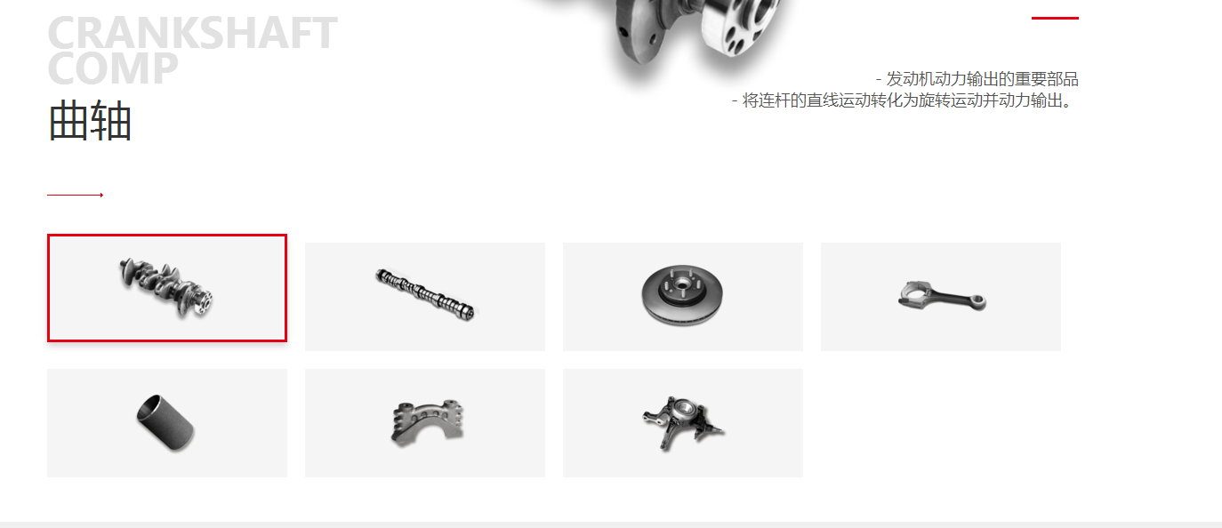
2 | http://www.qxpautomirror.com/comcontent_detail.html | 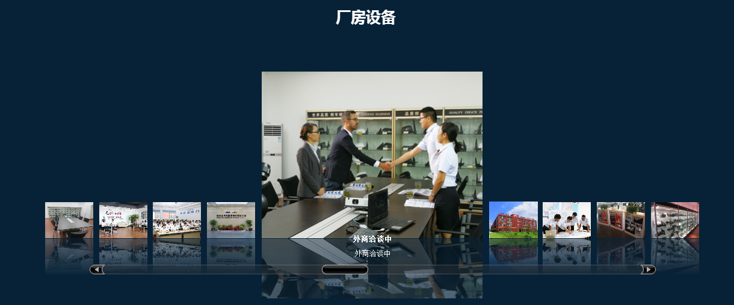
 | http://www.qxpautomirror.com/comcontent_detail.html | 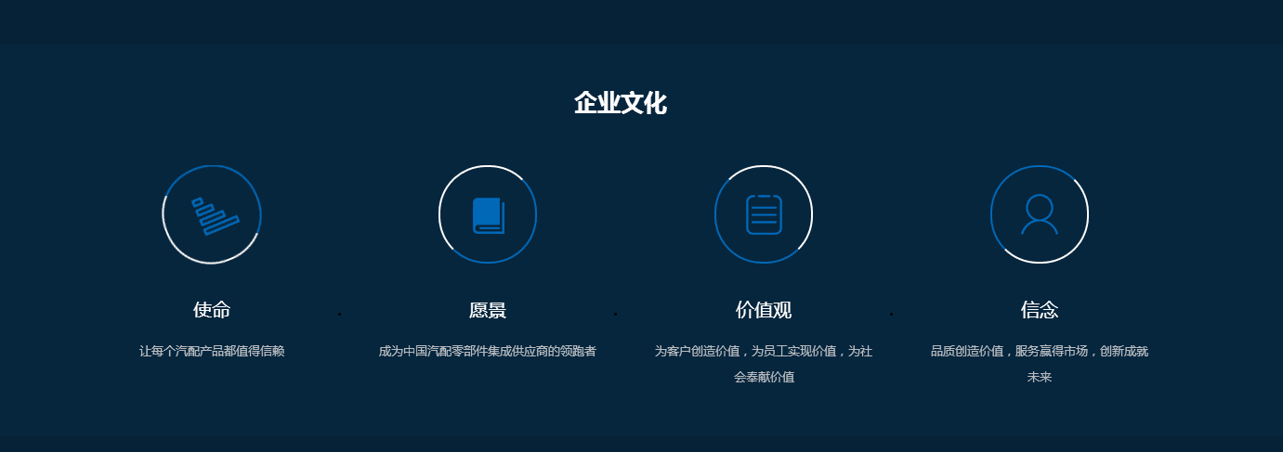

图文模块
序号 | 链接 | 图示
1 | http://www.landbond.com/ | 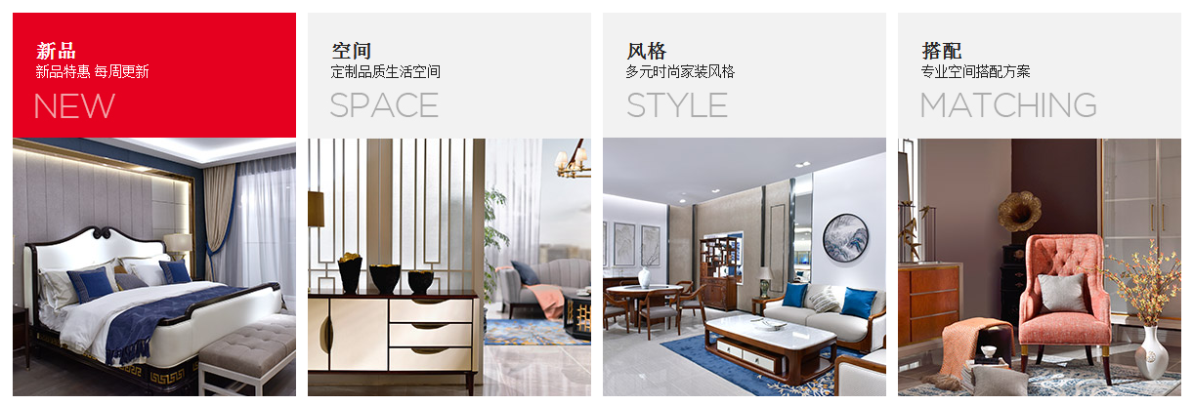
2

1

相册
序号 | 链接 | 图示
1 | http://www.landbond.com/ | 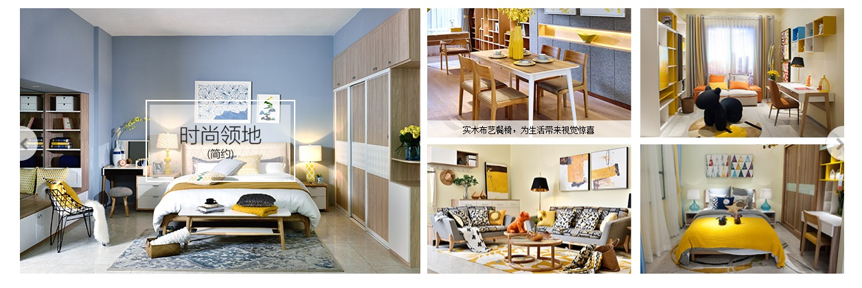

标签
序号 | 链接 | 图示
 |  | 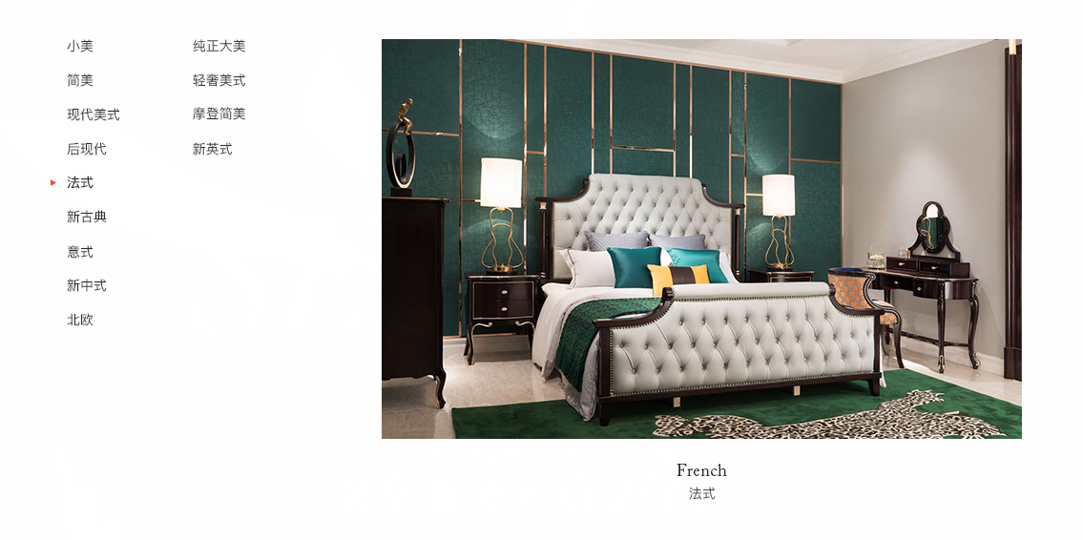
 |  | 